Arkusz1
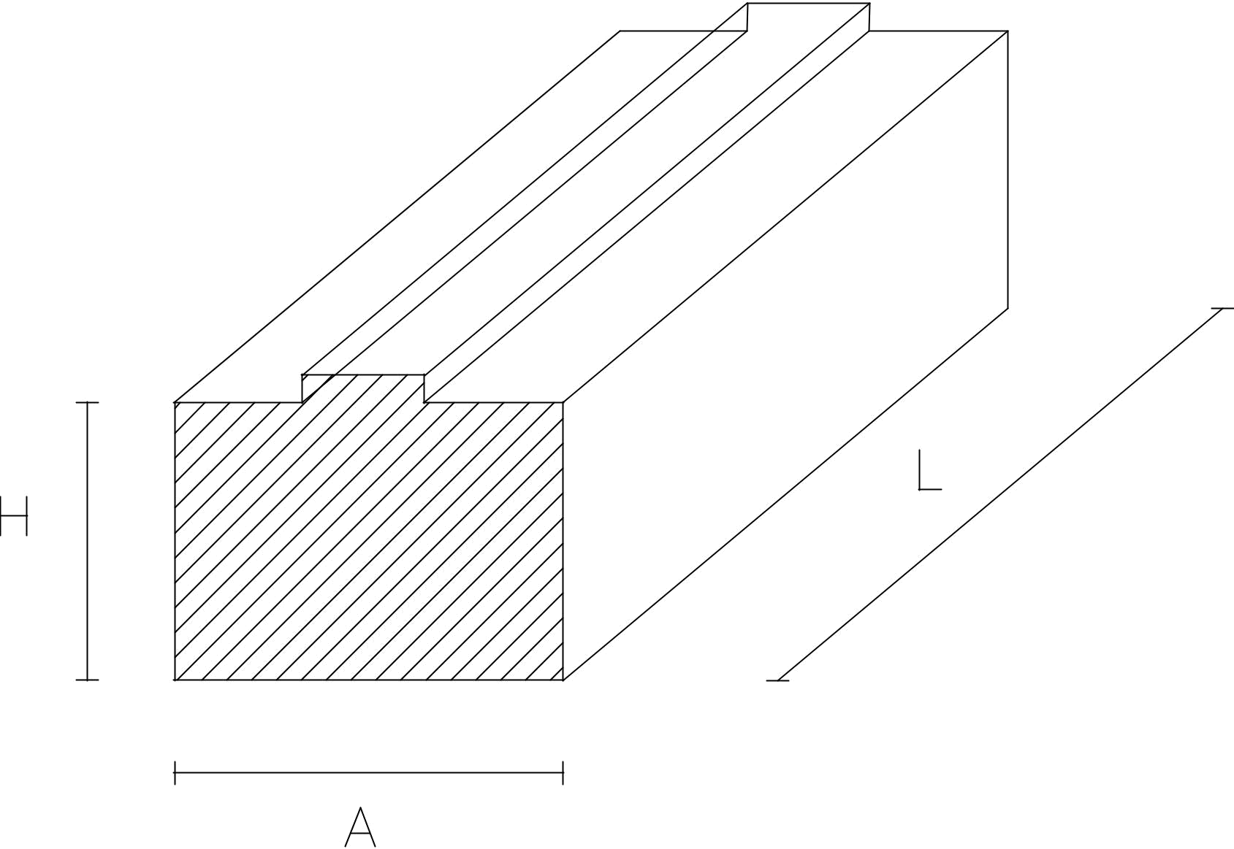
 |  |  |  |  | Formularz zamówienia poszerzeń
 |  |  |  |  | Zamawiający:

 |  |  |  |  | Adres dostawy:

 |  |  |  |  | Tel.:

 |  |  |  |  | Data:

Nr Zamówienia | Profil (nazwa, typ) | lp. | Szerokość „A” (mm) | Wysokość „H” (mm) | Długość „L” (mm) | szt.
 |  | 1
 |  | 2
 |  | 3
 |  | 4
 |  | 5
 |  | 6
 |  | 7
 |  | 8
 |  | 9
 |  | 10
 |  | 11
 |  | 12
 |  | 13
 |  | 14
 |  | 15
 |  | 16
 |  | 17
 |  | 18
 |  | 19
 |  | 20
 |  |  |  |  |  | 0

